상품제안서
[센치한청년들]올림픽 스포츠타올100g 최고급 운동수건 등산헬스 | 상품코드: F28461

 |  |  |  |  |  |  | 02-412-0044 | www.easy1.co.kr
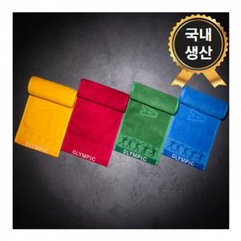

【상세/제작정보】 | 기본수량 미만 인쇄시 비용 추가. 자수 15자이내(450원), 20자이내(500원), 20자이상(700원) *케이스+포장 600원

【인쇄/포장옵션】 | 실크, 자수 / 쇼핑백

【공급단가】 | 수량 | 100~ | 300~ | 500~ | 1,000~ | 3,000~
*VAT별도 | 단가 | 3,210원 | 3,160원 | 3,080원 | 3,020원 | 2,940원

【상품 URL】 | https://dev.easy1.co.kr:443/src/goods_detail.php?gdno=28461

